表紙
基本設計書（日本語ドラフト）

 | TranslaCat / FE + Spring Boot + FastAPI

 | 作成日: 2026-03-13

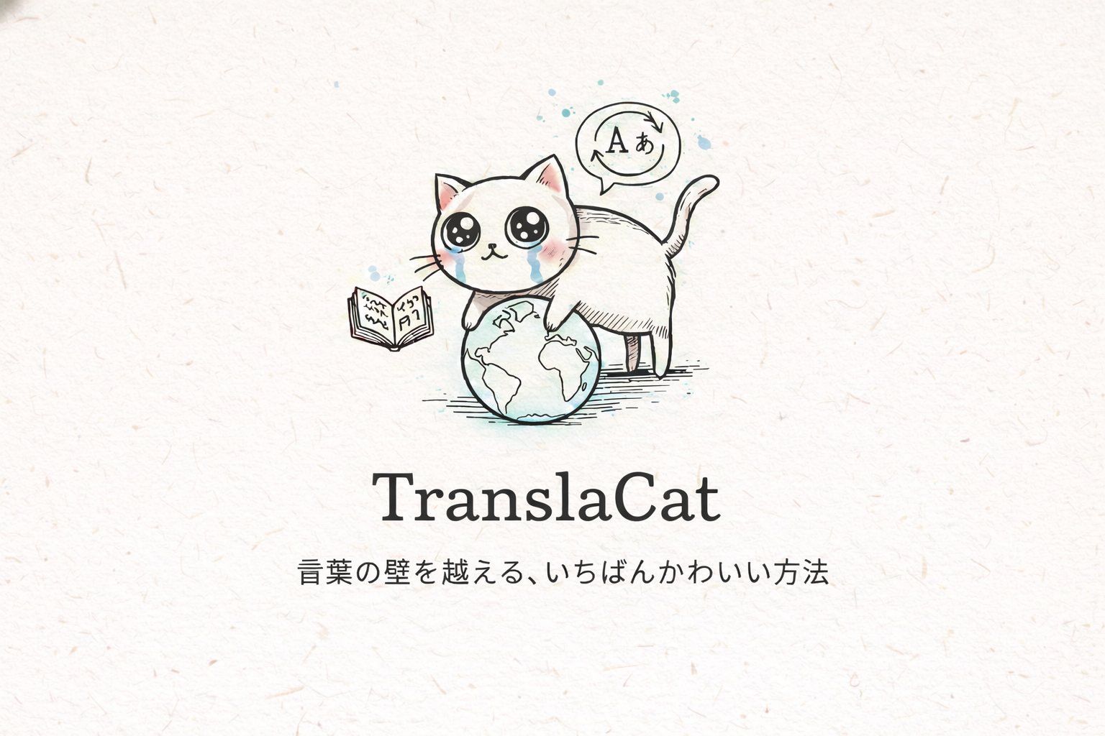

 | 注意：本資料はアップロードされた FE / BE / AI Server のソースコードを基に再構成した設計ドラフトである。業務運用ルール、インフラ構成、未実装要件は別途補完が必要。

